Tema Unico
2° Recuperatorio b: 1° Parcial Investigación Operativa - 03/11/2018 |  | Tema Único
Nombre/s y Apellido/s: |  | Puntaje Obtenido | Puntaje Total
 |  |  | 10

1 | Explicar por qué es útil el Concepto de Margen Independiente |  | 2
2 | Indicar si es V o F. Justificar en caso de ser Falso: En simulación el número aleatorio se define como una muestra aleatoria independiente tomada de una distribución continua normal. Los arribos se simulan con la distribución de Poisson y los tiempos de servicio con la Exponencial. |  | 1
3 | ¿Cuáles son los componentes de la Matriz Insumo Producto? Explicar brevemente cómo se calculan cada uno de ellos |  | 2

4.- Simulación |  |  | 2
Considere una habitación de capacidad infinita donde entran pallets bajo una distribución Poisson con parámetro lambda 4/hora. Simule el proceso a través de 10 corridas sabiendo que la tasa de salida "mu" es de 3/hora. ¿Cuál es el largo máximo que alcanzará la fila de espera?

5.- Filas de Espera |  |  | 1
Los trabajadores de una fábrica tienen que llevar su trabajo al departamento de control de calidad antes de que el producto llegue al final del proceso de producción. Hay un gran número de empleados y las llegadas son aproximadamente de 20 por hora, siguiendo un proceso de Poisson. El tiempo para inspeccionar una pieza sigue una distribución exponencial de media 4 minutos. Calcule las variables significativas del modelo si hay:
 | a.- 2 Inspectores
 | b.- 3 Inspectores

6.- Cadenas de Markov |  |  | 1
Un viajante opera en 3 ciudades: Madrid, Segovia y Toledo. Con tal de evitar desplazamientos innecesarios pasa todo el día en la misma ciudad y al día siguiente, si no tiene suficiente trabajo, se desplaza a otra ciudad. Después de trabajar un día en Toledo, la probabilidad de tener que continuar allí al día siguiente es 0,4; la de tener que viajar a Segovia es 0,4 y la de tener que ir a Madrid es 0,2. Si el viajante duerme un día en Segovia, con probabilidad 0,2, tendrá que seguir trabajando en la misma ciudad al día siguiente, en el 60% de los casos viajará a Toledo, mientras que irá a Madrid en el 20% de los casos. Si el viajante trabaja todo el día en Madrid, permanecerá en la ciudad al día siguiente con una probabilidad de 0,1; irá a Segovia con una probabilidad de 0,3 y a Toledo con probabilidad 0,6
 | a.- A largo plazo ¿Cuáles son los porcentajes de días en los que el viajante está en cada una de las tres ciudades?

7.- Programación de Proyectos |  |  | 1
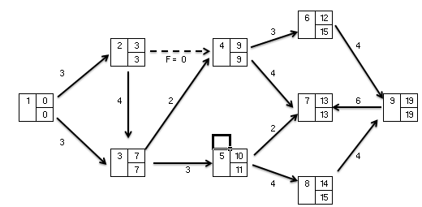

 | a.- El proyecto esquematizado en el diagrama anterior está mal calculado. Indique el/los error/es y recalcule indicando el camino crítico.

